关系图
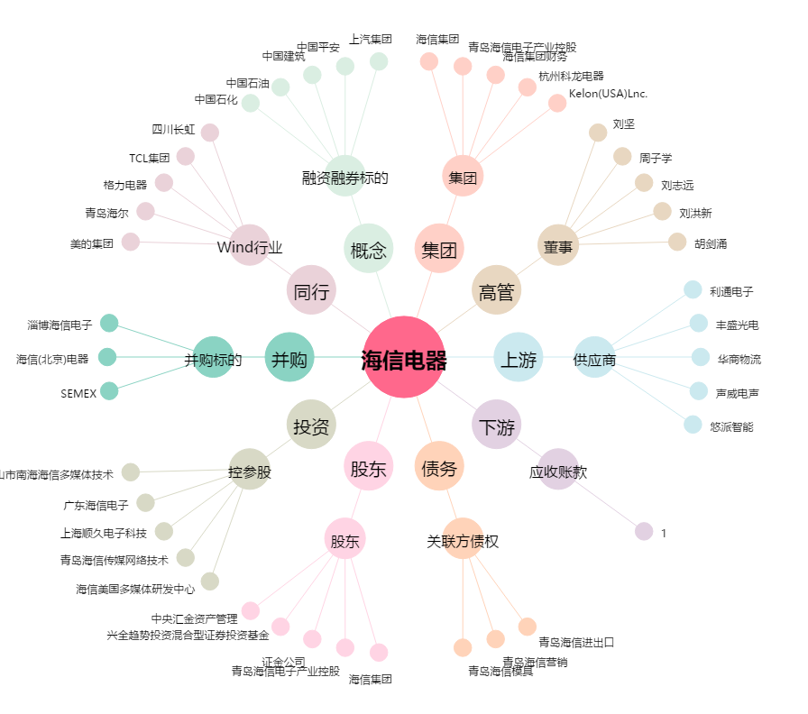
海信电器[600060.SH] - 关系概览图

